Sheet1
Düzeltici Faaliyet Kapanma Hızı Tablosu
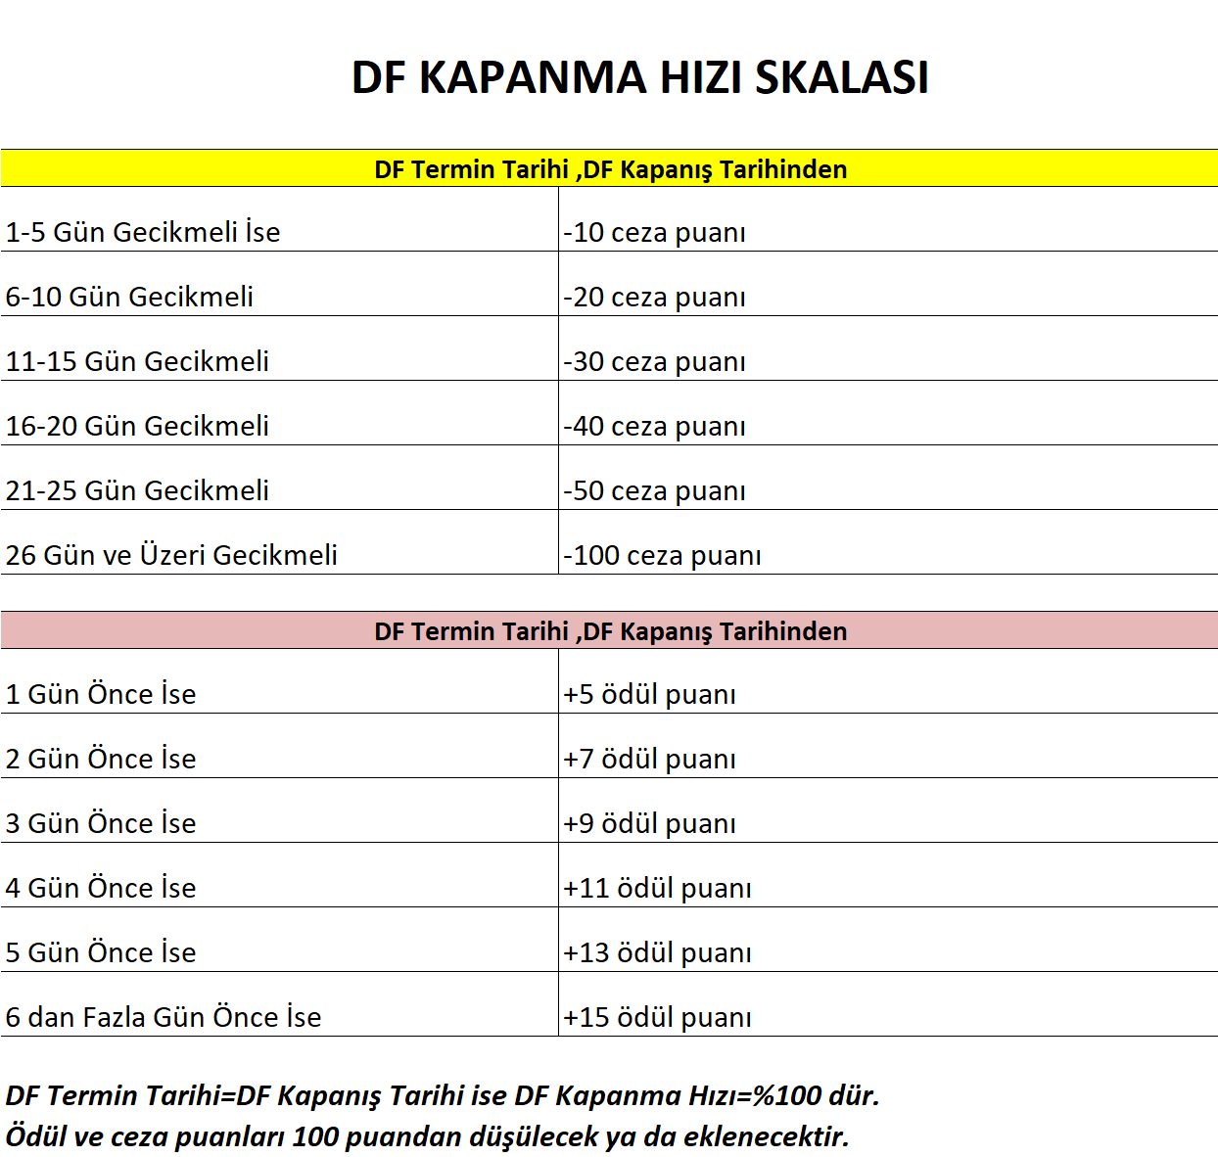

Form No:KY-FR-0035 Yayın Tarihi:03.05.2018 Değ.No:0 Değ. Tarihi:-

